Graphique 3 & 4
Graphiques 3 et 4. Prévalences standardisées d’indicateurs de santé mentale selon le niveau de vie
 |  |  |  |  |  |  |  |  |  |  |  |  |  |  |  |  |  | En %
Quintiles de niveau de vie | Femmes | Moins de trente ans | Soutien social faible | Fumeurs quotidien | Besoin de soins pour raisons psy. depuis la crise sanitaire | Consommation d’alcool excédant les recommandations | Syndromes dépressifs (tous) | Recours aux soins pour raisons psychologiques durant la crise sanitaire | Syndromes anxieux | Échelle de Cantrill inférieure à 5 | Diagnostic(s) psychiatrique(s) au cours de la vie | Syndromes dépressifs majeurs | Comportements boulimiques | Consommation d’alcool à risque chronique ou dépendance | Déclare avoir pensé à se suicider depuis décembre 2020 | Diagnostic psychiatrique reçu depuis la crise sanitaire | Besoin d’aide d’un professionnel pour raisons psychologiques déclaré mais sans recours | Consommation régulière de cannabis
Q1 | 54.9 | 25.8 | 22.3 | 21.1 | 20.2 | 16.6 | 15.7 | 14.6 | 14.5 | 11.3 | 9.7 | 7.8 | 4.4 | 4.4 | 3.2 | 2.1 | 1.9 | 1.4
Q2 | 53.8 | 21.3 | 18.2 | 20.0 | 18.0 | 18.9 | 11.4 | 12.9 | 11.2 | 8.5 | 7.6 | 5.5 | 3.6 | 5.0 | 2.7 | 1.7 | 1.9 | 1.1
Q3 | 52.4 | 17.3 | 16.7 | 17.4 | 18.1 | 20.8 | 10.1 | 12.9 | 10.6 | 7.3 | 6.9 | 4.7 | 3.4 | 5.0 | 2.6 | 1.4 | 2.1 | 1.1
Q4 | 50.5 | 14.8 | 14.1 | 15.0 | 17.9 | 22.1 | 8.5 | 12.2 | 9.7 | 5.9 | 6.6 | 4.1 | 3.5 | 4.8 | 2.4 | 1.4 | 2.3 | 0.9
Q5 | 49.7 | 13.1 | 12.0 | 11.8 | 19.0 | 25.2 | 7.9 | 12.8 | 8.6 | 4.8 | 7.3 | 3.6 | 3.2 | 5.3 | 2.4 | 1.3 | 2.5 | 1.1

Notes > Q1 : premier cinquième de la distribution des niveaux de vie, c’est-à-dire les 20 % de la population les plus modestes. Q5 : dernier cinquième, c’est-à-dire les 20 % les plus aisés. Ces prévalences sont standardisées sur l’âge et le sexe, elles tiennent compte du fait qu’en moyenne les femmes et les jeunes sont surreprésentés parmi les plus modestes (standardisation simple). Ainsi, les résultats présentés ici ne sont pas dus à une inégale répartition des âges et des sexes parmi les 5 groupes de niveaux de vie. Lecture > En juillet 2021, chez les 20 % de la population les plus modestes (Q1), la prévalence des syndromes dépressifs est de 16 % ; chez les 20 % les plus aisés (Q5) cette prévalence est de 8 %. Champ > Personnes de 16 ans ou plus, résidant en France métropolitaine, Martinique, Guadeloupe et La Réunion, hors Ehpad, maisons de retraite et prisons. Sources > EpiCov (Inserm-DREES), 3e volet, juillet 2021.

Tableau complémentaire D
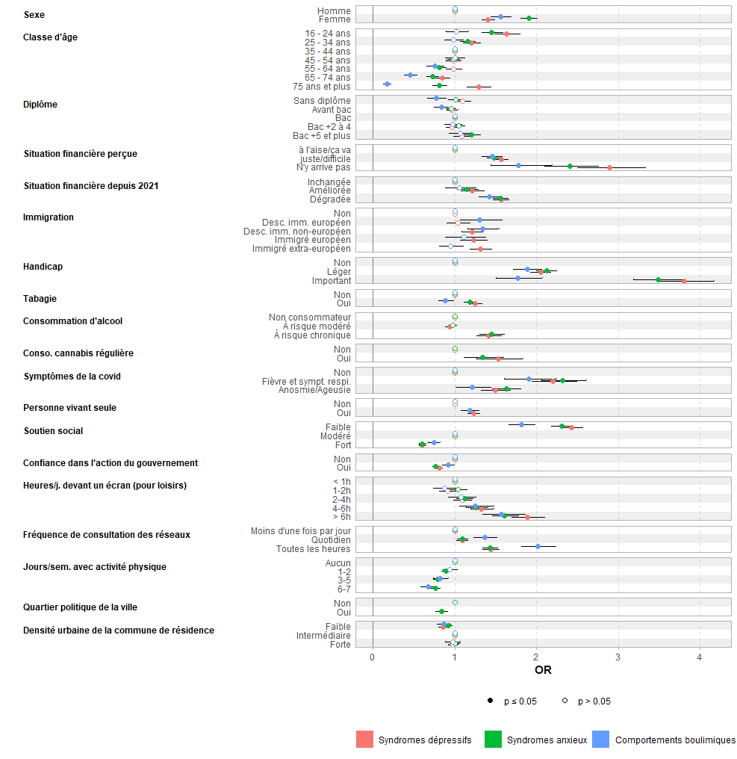
Tableau complémentaire D. Répartition de la population selon les facteurs de risques et associations multivariées avec la présence d’un syndrome dépressif, d’un syndrome anxieux ou de comportements boulimiques
 |  |  |  |  |  |  |  |  |  | N réels - % pondérés
Variables | N | En % avec un syndrome dépressif | IC - 95 % | Modèle multivarié OR (IC, p-value) | En % avec un syndrome anxieux | IC - 95 % | Modèle multivarié OR (IC, p-value) | En % avec un comportement boulimique | IC - 95 % | Modèle multivarié OR (IC, p-value)
Ensemble | 84,684 | 10.6 | 10,3 - 11,0 |  | 11.0 | 10,7 - 11,2 |  | 3.7 | 3,6 - 3,9
Sexe
Homme | 37,423 | 9.0 | 8,6 - 9,4 | Référence | 7.9 | 7,5 - 8,3 | Référence | 2.8 | 2,6 - 3,0 | Référence
Femme | 47,241 | 12.2 | 11,7 - 12,6 | 1,41 (1,33-1,48, p<0,001) | 13.8 | 13,3 - 14,2 | 1,90 (1,81-2,00, p<0,001) | 4.6 | 4,4 - 4,9 | 1,56 (1,44-1,69, p<0,001)
Classe d’âge
16 - 24 ans | 9,096 | 14.1 | 13,2 - 15,0 | 1,63 (1,48-1,79, p<0,001) | 14.4 | 13,5 - 15,3 | 1,45 (1,33-1,59, p<0,001) | 5.6 | 5,0 - 6,2 | 1,02 (0,89-1,16, p=0,785)
25 - 34 ans | 9,251 | 12.3 | 11,3 - 13,2 | 1,21 (1,10-1,32, p<0,001) | 13.4 | 12,5 - 14,3 | 1,16 (1,06-1,26, p=0,001) | 5.4 | 4,8 - 6,0 | 0,99 (0,87-1,12, p=0,822)
35 - 44 ans | 13,746 | 10.2 | 9,5 - 10,9 | Référence | 11.9 | 11,2 - 12,5 | Référence | 4.9 | 4,4 - 5,4 | Référence
45 - 54 ans | 16,755 | 10.2 | 9,5 - 10,9 | 0,98 (0,90-1,07, p=0,678) | 11.4 | 10,8 - 12,1 | 0,98 (0,91-1,07, p=0,710) | 4.5 | 4,0 - 5,0 | 1,00 (0,88-1,13, p=0,983)
55 - 64 ans | 16,628 | 9.3 | 8,6 - 10,0 | 0,98 (0,89-1,08, p=0,752) | 9.0 | 8,4 - 9,7 | 0,81 (0,74-0,89, p<0,001) | 3.1 | 2,8 - 3,5 | 0,75 (0,65-0,87, p<0,001)
65 - 74 ans | 13,502 | 7.0 | 6,4 - 7,7 | 0,85 (0,76-0,95, p=0,003) | 7.2 | 6,5 - 7,8 | 0,73 (0,66-0,81, p<0,001) | 1.7 | 1,4 - 2,0 | 0,45 (0,38-0,55, p<0,001)
75 ans ou plus | 5,706 | 12.3 | 11,2 - 13,5 | 1,29 (1,15-1,45, p<0,001) | 9.7 | 8,7 - 10,7 | 0,81 (0,73-0,91, p<0,001) | 0.7 | 0,5 - 1,0 | 0,17 (0,12-0,22, p<0,001)
Diplôme
Sans | 4,252 | 13.8 | 12,5 - 15,2 | 1,09 (0,99-1,20, p=0,075) | 11.9 | 10,7 - 13,1 | 1,01 (0,92-1,10, p=0,877) | 3.4 | 2,8 - 4,1 | Référence
Inférieur au baccalauréat | 24,123 | 10.8 | 10,2 - 11,3 | 0,97 (0,90-1,04, p=0,373) | 10.6 | 10,1 - 11,1 | 0,96 (0,89-1,02, p=0,207) | 3.0 | 2,7 - 3,3 | 1,08 (0,93-1,25, p=0,334)
Baccalauréat | 17,349 | 11.0 | 10,4 - 11,7 | Référence | 11.5 | 10,9 - 12,1 | Référence | 4.5 | 4,1 - 4,9 | 1,29 (1,11-1,51, p=0,001)
Bac+2 à bac+4 | 24,643 | 9.5 | 9,0 - 10,0 | 0,96 (0,89-1,04, p=0,350) | 10.9 | 10,4 - 11,4 | 1,05 (0,98-1,13, p=0,182) | 4.2 | 3,9 - 4,5 | 1,26 (1,08-1,47, p=0,004)
Bac+5 (Master) ou plus | 14,317 | 8.6 | 8,0 - 9,2 | 1,08 (0,98-1,20, p=0,117) | 10.1 | 9,5 - 10,7 | 1,20 (1,10-1,32, p<0,001) | 4.1 | 3,7 - 4,5 | 1,38 (1,15-1,65, p<0,001)
Niveau de vie (quintiles)
Q1 | 11,010 | 15.9 | 15 - 16,9 | - | 15.2 | 14,3 - 16,1 | - | 5.1 | 4,5 - 5,6 | -
Q2 | 10,378 | 11.6 | 10,8 - 12,4 | - | 11.5 | 10,7 - 12,3 | - | 3.7 | 3,3 - 4,2 | -
Q3 | 14,628 | 10.1 | 9,5 - 10,8 | - | 10.6 | 10 - 11,3 | - | 3.3 | 3,0 - 3,6 | -
Q4 | 20,392 | 8.4 | 7,9 - 8,9 | - | 9.4 | 8,9 - 9,9 | - | 3.3 | 3,0 - 3,6 | -
Q5 | 26,008 | 7.4 | 7 - 7,8 | - | 8.0 | 7,6 - 8,4 | - | 2.8 | 2,6 - 3,1 | -
Situation financière déclarée
À l’aise/ça va | 55,933 | 6.8 | 6,5 - 7,1 | Référence | 7.4 | 7,1 - 7,7 | Référence | 2.6 | 2,4 - 2,8 | Référence
Juste/difficile | 27,577 | 15.0 | 14,5 - 15,6 | 1,56 (1,48-1,66, p<0,001) | 15.0 | 14,5 - 15,6 | 1,47 (1,40-1,56, p<0,001) | 5.1 | 4,8 - 5,4 | 1,45 (1,33-1,59, p<0,001)
N’y arrive pas sans faire de dettes | 1,071 | 35.0 | 31,2 - 38,8 | 2,89 (2,50-3,33, p<0,001) | 33.2 | 29,6 - 36,9 | 2,41 (2,10-2,76, p<0,001) | 10.4 | 8,4 - 12,5 | 1,78 (1,44-2,19, p<0,001)
Évolution de la situation financière (depuis début 2021)
Inchangée | 69,287 | 8.8 | 8,4 - 9,1 | Référence | 9.0 | 8,7 - 9,3 | Référence | 3.0 | 2,9 - 3,2 | Référence
Améliorée | 3,892 | 10.2 | 8,9 - 11,4 | 1,21 (1,07-1,37, p=0,002) | 10.9 | 9,6 - 12,2 | 1,15 (1,03-1,29, p=0,015) | 4.1 | 3,3 - 4,9 | 1,06 (0,88-1,26, p=0,530)
Dégradée | 11,437 | 20.6 | 19,6 -21,6 | 1,57 (1,47-1,67, p<0,001) | 20.9 | 19,9 - 21,9 | 1,56 (1,47-1,66, p<0,001) | 7.3 | 6,7 - 7,9 | 1,43 (1,30-1,57, p<0,001)
Situation vis-à-vis de l’emploi
En emploi | 44,388 | 9.2 | 8,8 - 9,6 | - | 10.4 | 10,1 - 10,8 | - | 4.3 | 4,1 - 4,6 | -
Chômage | 3,639 | 18.4 | 16,7 - 20,2 | - | 17.8 | 16,1 - 19,5 | - | 5.9 | 5,0 - 6,8 | -
En études | 7,122 | 13.6 | 12,6 - 14,5 | - | 14.6 | 13,6 - 15,6 | - | 5.7 | 5,0 - 6,4 | -
Retraite | 22,907 | 8.9 | 8,3 - 9,5 | - | 8.0 | 7,5 - 8,6 | - | 1.4 | 1,2 - 1,6 | -
Autre | 6,625 | 15.4 | 14,2 - 16,7 | - | 14.4 | 13,3 - 15,6 | - | 5.0 | 4,3 - 5,7 | -
Catégorie socio-professionnelle
Agriculteurs | 532 | 5.6 | 2,9 - 8,3 | - | 6.6 | 4,6 - 8,7 | - | 2.2 | 1,0 - 3,5 | -
Artisans, commerçants et chefs d’entreprise | 2,094 | 8.1 | 6,1 - 10,2 | - | 8.9 | 7,6 - 10,2 | - | 2.6 | 1,8 - 3,3 | -
Cadres et professions intellectuelles supérieures | 12,823 | 8.3 | 7,7 - 8,9 | - | 8.9 | 8,4 - 9,4 | - | 3.4 | 3,1 - 3,7 | -
Employés | 10,028 | 11.1 | 10,3 - 12,0 | - | 13.2 | 12,6 - 13,9 | - | 4.6 | 4,2 - 5,0 | -
Ouvriers | 4,593 | 8.5 | 7,4 - 9,6 | - | 10.9 | 10,0 - 11,8 | - | 3.0 | 2,6 - 3,5 | -
Professions intermédiaires | 13,213 | 9.4 | 8,7 - 10,0 | - | 9.9 | 9,4 - 10,5 | - | 3.7 | 3,4 - 4,0 | -
Statut migratoire
Non | 70,440 | 9.9 | 9,6 - 10,2 | Référence | 10.6 | 10,3 - 10,9 | * | 3.5 | 3,3 - 3,6 | Référence
Fils/fille d’immigré(e) européen | 2,863 | 9.9 | 8,4 - 11,5 | 1,04 (0,90-1,19, p=0,609) | 10.2 | 8,7 - 11,8 | * | 3.9 | 3,0 - 4,7 | 1,30 (1,06-1,59, p=0,009)
Fils/fille d’immigré(e) non européen(ne) | 2,698 | 15.3 | 13,5 - 17,1 | 1,21 (1,08-1,35, p=0,001) | 14.1 | 12,4 - 15,8 | * | 7.1 | 5,9 - 8,3 | 1,34 (1,16-1,54, p<0,001)
Immigré(e) européen(ne) | 2,071 | 12.3 | 10,1 - 14,5 | 1,23 (1,07-1,41, p=0,003) | 12.3 | 10,3 - 14,4 | * | 3.4 | 2,5 - 4,3 | 1,11 (0,88-1,38, p=0,365)
Immigré(e) non européen(ne) | 2,643 | 14.0 | 12,1 - 15,9 | 1,32 (1,19-1,46, p<0,001) | 11.1 | 9,4 - 12,7 | * | 4.4 | 3,4 - 5,4 | 0,95 (0,81-1,11, p=0,535)
Foyer composé d’une personne seule
Non | 69,695 | 9.7 | 9,4 - 10 | Référence | 10.6 | 10,3 - 11 | Référence | 3.6 | 3,4 - 3,8 | Référence
Oui | 13,906 | 13.8 | 13,0 - 14,7 | 1,23 (1,16-1,31, p<0,001) | 12.1 | 11,4 - 12,8 | 0,94 (0,88-1,00, p=0,044) | 4.2 | 3,8 -4,6 | 1,19 (1,08-1,30, p<0,001)
Composition du ménage
En couple avec enfant(s) | 25,802 | 8.3 | 7,9 - 8,8 | - | 10.3 | 9,8 - 10,8 | - | 4.2 | 3,8 - 4,6 | -
En couple sans enfant(s) | 29,739 | 8.4 | 7,9 - 8,9 | - | 9.1 | 8,7 - 9,6 | - | 2.3 | 2,1 - 2,5 | -
Personne seul(e) avec enfant(s) | 4,607 | 15.1 | 13,5 - 16,6 | - | 14.6 | 13,1 - 16,1 | - | 5.0 | 4,1 - 5,8 | -
Personne seule | 15,022 | 13.8 | 13,0 - 14,7 | - | 12.1 | 11,4 - 12,8 | - | 4.2 | 3,8 -4,6 | -
Personne vivant avec un ou ses parent(s) | 7,792 | 13.5 | 12,6 - 14,5 | - | 12.6 | 11,7 - 13,5 | - | 5.0 | 4,4 - 5,6 | -
Autres situations | 1,424 | 12.5 | 10,0 - 15,0 | - | 12.8 | 10,4 - 15,1 | - | 3.3 | 2,2 - 4,3 | -
A eu des symptômes évocateurs du Covid-19
Non | 80,212 | 10.0 | 9,7 - 10,3 | Référence | 10.2 | 9,9 - 10,5 | Référence | 3.5 | 3,3 - 3,7 | Référence
Oui, fièvre accompagnée de toux ou de difficultés respiratoires ou de douleurs thoraciques sans anosmie/agueusie | 1,768 | 29.9 | 26,9 - 33 | 2,20 (1,94-2,49, p<0,001) | 30.8 | 27,8 - 33,7 | 2,32 (2,06-2,60, p<0,001) | 11.0 | 9,1 - 12,9 | 1,85 (1,56-2,19, p<0,001)
Oui, troubles du goût ou de l’odorat de plus de trois jours | 2,704 | 17.5 | 15,4 - 19,6 | 1,49 (1,32-1,69, p<0,001) | 19.7 | 17,7 - 21,7 | 1,63 (1,46-1,82, p<0,001) | 6.2 | 4,9 - 7,5 | 1,21 (1,01-1,44, p=0,038)
Handicap (limitation fonctionnelle durant les six derniers mois)
Non | 68,595 | 7.9 | 7,6 - 8,2 | Référence | 8.5 | 8,2 - 8,8 | Référence | 3.2 | 3,0 - 3,4 | Référence
Oui, mais pas fortement | 13,119 | 17.4 | 16,5 - 18,3 | 2,05 (1,92-2,18, p<0,001) | 17.7 | 16,8 - 18,6 | 2,12 (2,00-2,25, p<0,001) | 5.6 | 5,1 - 6,1 | 1,89 (1,72-2,07, p<0,001)
Oui, fortement | 2,946 | 31.6 | 29,2 - 34,0 | 3,80 (3,47-4,17, p<0,001) | 27.5 | 25,3 - 29,7 | 3,49 (3,18-3,82, p<0,001) | 6.0 | 4,9 - 7 | 1,77 (1,50-2,07, p<0,001)
Consommation de cannabis régulière*
Non | 83,851 | 10.5 | 10,2 - 10,8 | Référence | 10.8 | 10,5 - 11,1 | Référence | 3.7 | 3,6 - 3,9 | *
Oui | 800 | 22.7 | 18,7 - 26,6 | 1,53 (1,27-1,84, p<0,001) | 20.4 | 16,6 - 24,3 | 1,34 (1,11-1,60, p=0,002) | 5.5 | 3,8 - 7,3 | *
Fumeur quotidien
Non | 72,185 | 9.8 | 9,5 - 10,1 | Référence | 10.1 | 9,8 - 10,4 | Référence | 3.6 | 3,4 - 3,8 | Référence
Oui | 12,499 | 14.6 | 13,8 - 15,5 | 1,25 (1,17-1,33, p<0,001) | 14.9 | 14,0 - 15,7 | 1,18 (1,11-1,26, p<0,001) | 4.3 | 3,8 - 4,8 | 0,89 (0,80-0,98, p=0,019)
Profil de consommation d’alcool
Non consommateur | 16,295 | 13.8 | 13,1 - 14,6 | Référence | 13.1 | 12,4 - 13,8 | Référence | 4.4 | 4 - 4,9 | *
Consommation à rique modéré | 63,868 | 9.0 | 8,7 - 9,3 | 0,94 (0,88-0,99, p=0,033) | 9.7 | 9,4 - 10 | 0,97 (0,92-1,03, p=0,304) | 3.4 | 3,2 - 3,6 | *
À risque chronique ou de dépendance | 4,093 | 16.5 | 15,0 - 18,0 | 1,41 (1,26-1,58, p<0,001) | 16.5 | 15 - 18 | 1,45 (1,30-1,61, p<0,001) | 4.9 | 4,1 - 5,7 | *
Indice de masse corporelle
Maigreur (IMC < 18,5) | 3,142 | 15.9 | 14,1 - 17,8 | - | 17.0 | 15,2 - 18,8 | - | 2.8 | 2,0 - 3,7 | -
Normal | 43,677 | 9.8 | 9,4 - 10,2 | - | 10.7 | 10,3 - 11,1 | - | 2.6 | 2,4 - 2,7 | -
Surpoids | 25,222 | 10.0 | 9,4 - 10,5 | - | 9.7 | 9,2 - 10,3 | - | 3.9 | 3,6 - 4,2 | -
Obésité | 11,989 | 13.0 | 12,2 - 13,9 | - | 12.5 | 11,7 - 13,3 | - | 7.6 | 7,0 - 8,2 | -
Nombre de jours au cours des sept derniers comprenant au moins 10 min d’activité sportive
Aucun | 34,099 | 14.0 | 13,5 - 14,5 | - | 13.8 | 13,3 - 14,3 | Référence | 4.4 | 4,2 - 4,7 | Référence
1 ou 2 jours | 19,718 | 9.1 | 8,5 - 9,7 | - | 9.7 | 9,2 - 10,3 | 0,89 (0,83-0,95, p<0,001) | 3.8 | 3,5 - 4,2 | 0,94 (0,85-1,04, p=0,236)
De 3 à 5 jours | 17,751 | 7.0 | 6,4 - 7,5 | - | 8.3 | 7,8 - 8,9 | 0,79 (0,74-0,85, p<0,001) | 3.2 | 2,9 - 3,6 | 0,82 (0,73-0,92, p<0,001)
6 ou 7 jours | 12,668 | 7.1 | 6,4 - 7,7 | - | 7.4 | 6,8 - 8,1 | 0,76 (0,70-0,83, p<0,001) | 2.1 | 1,8 - 2,5 | 0,67 (0,58-0,78, p<0,001)
Soutien social
Fort | 29,955 | 5.7 | 5,3 - 6,1 | 0,60 (0,56-0,64, p<0,001) | 6.0 | 5,6 - 6,4 | 0,60 (0,57-0,64, p<0,001) | 2.3 | 2,1 - 2,6 | 0,75 (0,68-0,82, p<0,001)
Modéré | 41,812 | 9.3 | 8,9 - 9,7 | Référence | 9.9 | 9,5 - 10,3 | Référence | 3.4 | 3,1 - 3,6 | Référence
Faible | 12,560 | 24.8 | 23,8 - 25,9 | 2,43 (2,29-2,57, p<0,001) | 24.4 | 23,4 - 25,4 | 2,31 (2,18-2,44, p<0,001) | 7.8 | 7,2 - 8,4 | 1,82 (1,66-1,99, p<0,001)
Temps passé devant un écran, hors raisons professionnelles ou éducatives
Moins d’une heure | 8,537 | 8.3 | 7,4 - 9,2 | Référence | 8.5 | 7,6 - 9,3 | Référence | 2.5 | 2,0 - 3,0 | Référence
Entre une et deux heures | 17,391 | 7.0 | 6,4 - 7,6 | 0,91 (0,81-1,02, p=0,111) | 8.0 | 7,4 - 8,5 | 1,04 (0,94-1,16, p=0,453) | 2.3 | 2,0 - 2,6 | 0,88 (0,73-1,05, p=0,142)
Entre deux et quatre heures | 32,512 | 8.4 | 8 - 8,9 | 1,09 (0,99-1,21, p=0,092) | 9.2 | 8,7 - 9,6 | 1,12 (1,02-1,23, p=0,023) | 3.1 | 2,8 - 3,3 | 1,08 (0,92-1,27, p=0,357)
Entre quatre et six heures | 13,277 | 12.7 | 11,9 - 13,5 | 1,33 (1,19-1,48, p<0,001) | 12.8 | 12 - 13,5 | 1,26 (1,14-1,40, p<0,001) | 4.3 | 3,9 - 4,7 | 1,25 (1,05-1,48, p=0,011)
...

